Portada
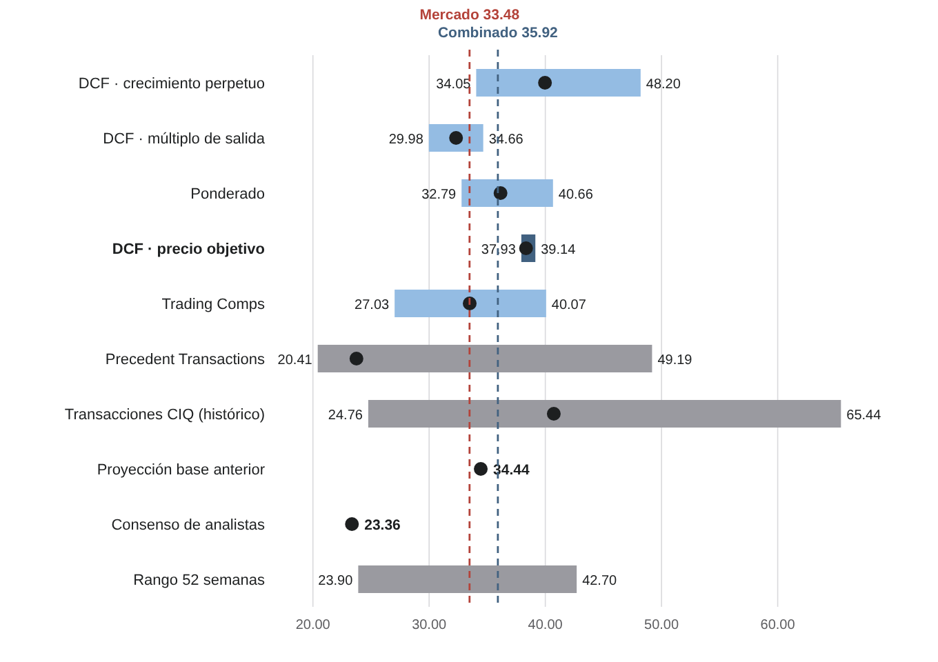
Valuación de Organización Soriana, S.A.B. de C.V.: DCF, múltiplos y transacciones precedentes
Tecnológico de Monterrey · Valuación de Empresas · 2026 · generado el 19 de octubre de 2026

Empresa | Organización Soriana, S.A.B. de C.V. (SORIANA B · BMV)
Escenario | Caso base del Excel (inflación Base)
Precio de mercado | Cierre 25-sep-2026
Fecha de valuación | 01-oct-2026

Equipo
Adrián Fermín Rodríguez Valades | A01614820
Saúl González Loredo | A016113349
Miguel Emilio Pérez García | A01613516
Mauricio Fernandez Juarez | A01614732
Francisco Aarón Ponce Flores | A01614662

Dato clave | Valor
Precio de mercado de referencia | $33.48 (cierre 25-sep-2026)
Fecha de valuación | 01-oct-2026
Valor DCF por acción | $38.34 (+14.5% frente al mercado)
Rango DCF por escenario de inflación | $37.93 a $39.14 (Cautela, Base, Alcista)
Trading Comps | $33.49 (7 comparable(s), media)
Precedent Transactions LSEG/SDC (referencia) | $23.74 (mediana EV/EBITDA, 8 operaciones; peso 0%)
Precio objetivo combinado | $35.92 (50% DCF · 50% Trading Comps · 0% Transacciones)
Recomendación | MANTENER (potencial +7.3% frente a $33.48)
WACC / Ke / g | 9.56% / 10.40% / 3.50%
Beta desapalancada (βU) / apalancada (βL) | 0.1705 / 0.2097
Enterprise Value (cierre de 2025 / 2T26) | 79,383 / 84,152 mdp
Equity Value a la fecha de valuación | 69,012 mdp
Peso del valor terminal en el EV | 70.3%

Hojas con fórmulas: Supuestos, WACC, FCFF y valuación, Transacciones SDC y Combinada. Las demás hojas reproducen las tablas numeradas del reporte técnico.

WACC
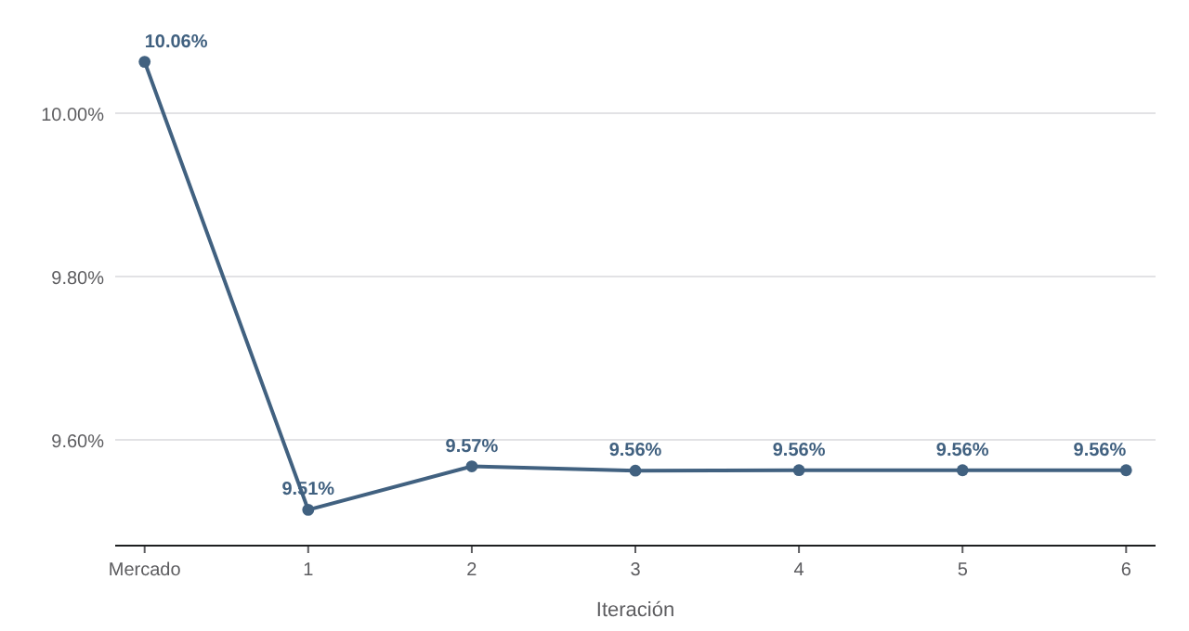
WACC con fórmulas (última iteración, equity del DCF)
El equity E es el del DCF en la última iteración del motor; el resto se calcula aquí.
Concepto | Valor | Fórmula | App
Equity E (DCF, última iteración) | 71,948.1 | dato del motor
D / E |  | D ÷ E | 0.3283
βL = βU × [1 + (1 − t) × D/E] |  | Hamada | 0.2097
Ke = Rf + βL × PRM |  | CAPM | 10.4040%
Kd después de impuestos |  | Kd × (1 − t) | 7.0000%
E / (D + E) |  | peso del capital | 75.2862%
D / (D + E) |  | peso de la deuda | 24.7138%
WACC |  | E/V × Ke + D/V × Kd(1−t) | 9.5628%
Modo activo del WACC en el modelo | iterado
WACC usado en el DCF
Ke usado en el DCF

Iteraciones del motor
Iteración | WACC entrada | Equity DCF | D/E | Beta | Ke | WACC salida
0 | 10.0630% | 65,552.8 | 0.3603 | 0.2135 | 10.4202% | 9.5143%
1 | 9.5143% | 72,623.6 | 0.3252 | 0.2093 | 10.4025% | 9.5675%
2 | 9.5675% | 71,882.5 | 0.3286 | 0.2097 | 10.4042% | 9.5623%
3 | 9.5623% | 71,954.4 | 0.3282 | 0.2097 | 10.4040% | 9.5628%
4 | 9.5628% | 71,947.4 | 0.3283 | 0.2097 | 10.4040% | 9.5628%
5 | 9.5628% | 71,948.1 | 0.3283 | 0.2097 | 10.4040% | 9.5628%

FCFF y valuación
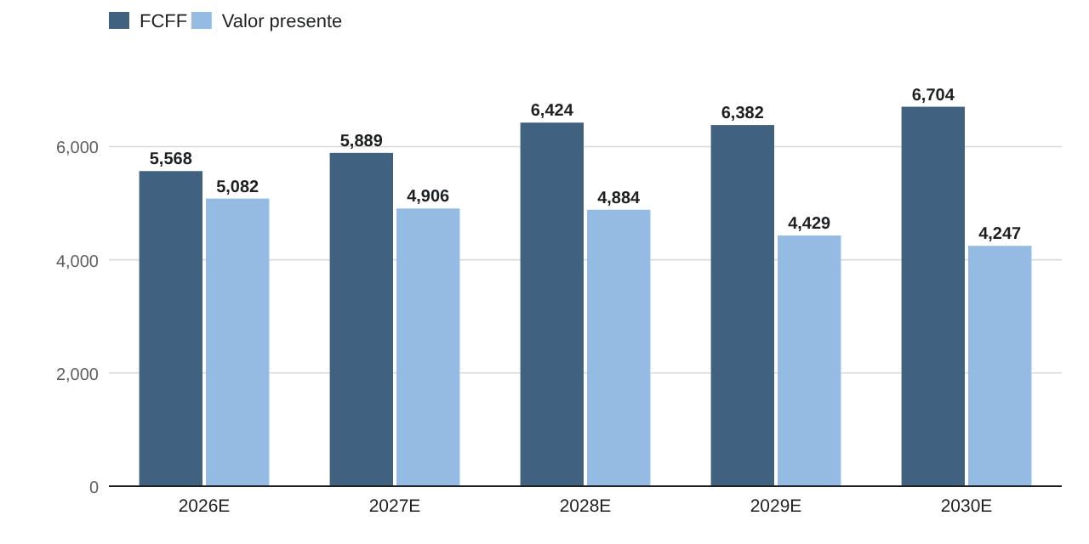
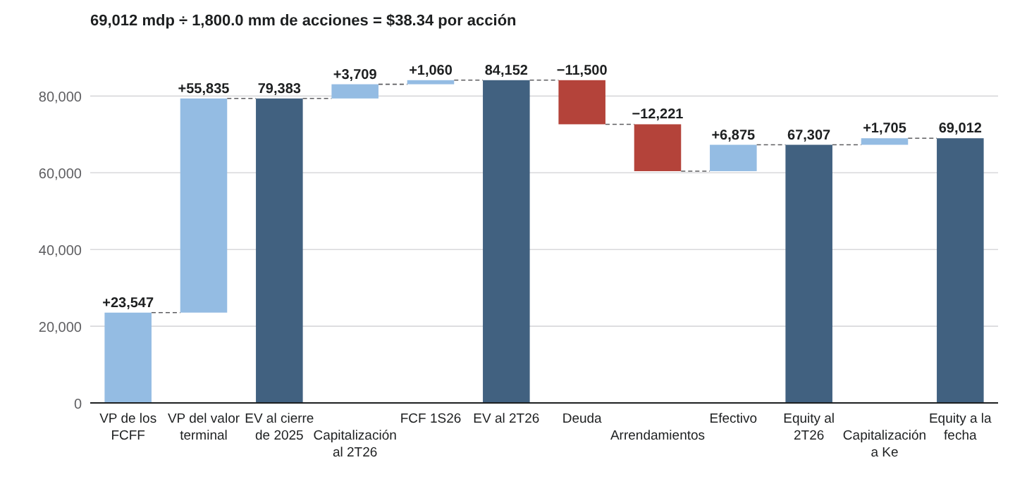
Proyección FCFF y valuación con fórmulas
Fondo azul claro: proyección por drivers del motor (con la inflación del escenario). Lo demás son fórmulas que leen Supuestos y WACC.
Concepto | 2026E | 2027E | 2028E | 2029E | 2030E
Ventas | 169,070.4 | 171,572.6 | 177,530.5 | 185,040.0 | 193,343.7
Utilidad de operación (EBIT) | 7,424.5 | 7,498.3 | 7,790.9 | 8,159.6 | 8,572.5
Tasa de impuestos sobre EBIT | 30.02% | 30.37% | 30.39% | 30.41% | 30.44%
(−) Impuestos sobre EBIT
NOPAT
(+) Depreciación y amortización | 4,130.1 | 4,191.3 | 4,337.7 | 4,522.2 | 4,726.1
(−) Capex | 3,864.6 | 3,428.9 | 3,535.2 | 3,671.5 | 3,822.4
(−) Inversión en capital de trabajo | -106.6 | 94.4 | -198.1 | 147.2 | 162.8
FCFF
Periodo n | 1 | 2 | 3 | 4 | 5
Factor de descuento 1/(1+WACC)^n
Valor presente del FCFF
EBITDA | 11,554.6 | 11,689.6 | 12,128.7 | 12,681.8 | 13,298.7

Valuación
Suma VP de los FCFF
FCF normalizado 2030E (capex = D&A): NOPAT − ΔNWC
Valor terminal Gordon = FCF × (1+g)/(WACC − g)
VP valor terminal Gordon
EV Gordon
Valor terminal múltiplo = EBITDA × múltiplo
VP valor terminal múltiplo
EV múltiplo
EV ponderado al cierre
EV capitalizado = EV × (1+WACC)^t1
EV al balance intermedio (+ ajuste FCF del periodo)
Equity al balance intermedio = EV − deuda − arrendamientos + efectivo
Equity a la fecha de valuación = × (1+Ke)^t2
Valor DCF por acción (MXN)
Precio de mercado (MXN)
Potencial (%)

Valor DCF por acción calculado por la app | $38.34
Diferencia fórmula − app (MXN)
Nota: con WACC iterado, cambiar un supuesto aquí no repite la iteración (el equity del DCF queda fijo en la hoja WACC); la app sí la repite.

Transacciones SDC
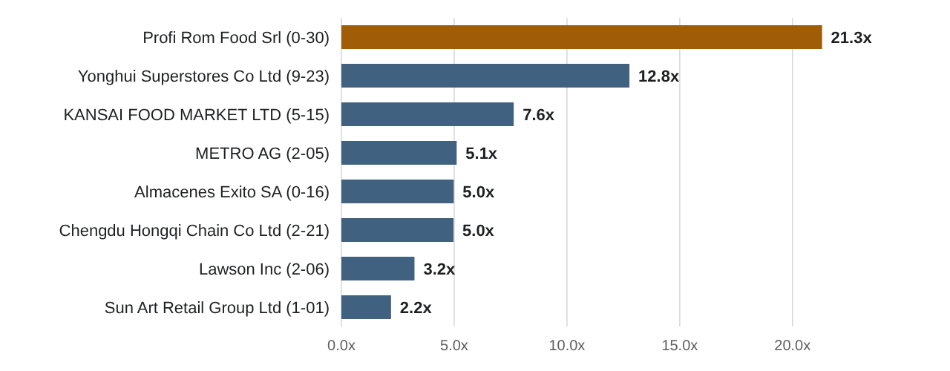
Precedent Transactions LSEG/SDC: muestra, criterios y estadísticos con fórmulas
LSEG/SDC (Refinitiv) · GridExport_October_19_2026_9_29_57.pdf · 2026-10-19 · tipo de cambio 18.48 MXN/USD (Implícito en S&P Capital IQ: capitalización 59,580 mdp / 3,223.7 USD mm al cierre del 7-oct-2026 (reporte comparativo, p. 1 y 25). Equivalente MXN solo informativo: los múltiplos no requieren conversión.)

Objetivo | Deal # | Anuncio | País objetivo | Comprador | País comprador | Subindustria | Valor operación (USD mm) | EV (USD mm) | EV (MXN mm) | EV/EBITDA | EV/Ventas | P/E | # múltiplos | Ventana | ≥2 múltiplos | Autoservicio | Recompra | Juicio | Incluir (1/0) | EV/EBITDA usado | Motivo
Almacenes Exito SA | 4144889040 | 2023-10-16 | Colombia | Cama Commercial Group Corp | Panama | Discount and Department Store Retailing | 1,020.0 | 1,744.5 |  | 4.98x | 0.34x | NA |  | Sí | Sí | Sí | No | Elegible | 1.0 |  | OPA por el control de Éxito (hiper y supermercados); vendedor grupo Casino. Comprador: Cama Commercial Group (vehículo de Grupo Calleja / Super Selectos). SDC clasifica al objetivo como "Discount and Department Store Retailing". Misma operación que la muestra CIQ.
Profi Rom Food Srl | 4150545040 | 2023-10-30 | Romania | Koninklijke Ahold Delhaize NV | Netherlands | Food & Beverage Retailing | 1,703.4 | 1,711.7 |  | 21.31x | 0.69x | NA |  | Sí | Sí | Sí | No | Elegible | 1.0 |  | Compra del 100% de la cadena de supermercados Profi (Rumania). Múltiplo alto por crecimiento y sinergias: atípico estadístico (ver sección 3).
Lawson Inc | 4191742040 | 2024-02-06 | Japan | KDDI CORP | Japan | Food & Beverage Retailing | 3,339.6 | 11,027.1 |  | 3.24x | 0.90x | 13.72x |  | Sí | Sí | Sí | No | Elegible | 1.0 |  | OPA de KDDI; control conjunto 50/50 con Mitsubishi. Tiendas de conveniencia (formato de proximidad): comparabilidad con reserva.
KANSAI FOOD MARKET LTD | 4234985040 | 2024-05-15 | Japan | H2O RETAILING CORP | Japan | Food & Beverage Retailing | 234.3 | 700.3 |  | 7.64x | 0.28x | 18.52x |  | Sí | Sí | Sí | No | Elegible | 1.0 |  | OPA de H2O Retailing para consolidar el control del supermercado.
Yonghui Superstores Co Ltd | 4291087040 | 2024-09-23 | China (Mainland) | Guangdong Juncai International Trading Co Ltd | China (Mainland) | Food & Beverage Retailing | 889.3 | 5,614.1 |  | 12.77x | 0.53x | NA |  | Sí | Sí | Sí | No | Elegible | 1.0 |  | Compra de ~29% por Guangdong Juncai (filial de Miniso); queda como mayor accionista. Participación estratégica relevante, no control pleno.
Sun Art Retail Group Ltd | 4338758040 | 2025-01-01 | Hong Kong | Paragon Shine Ltd | Hong Kong | Food & Beverage Retailing | 1,333.8 | 824.1 |  | 2.20x | 0.08x | NA |  | Sí | Sí | Sí | No | Elegible | 1.0 |  | Compra de control a Alibaba con descuento (prima 1 día −44.4%): operación en dificultad; se conserva y se cuantifica su efecto en la sección 4.
METRO AG | 4353024040 | 2025-02-05 | Germany | EP Global Commerce GmbH | Germany | Food & Beverage Retailing | 294.1 | 5,048.6 |  | 5.11x | 0.16x | NA |  | Sí | Sí | Sí | No | Elegible | 1.0 |  | Oferta de EP Global Commerce (prima 1 día +38.8%). Mayoreo de alimentos (cash & carry), comparable con City Club.
Seiyu Co Ltd | 4340542040 | 2025-03-05 | Japan | Trial Holdings Inc | Japan | Food & Beverage Retailing | 2,536.7 | 2,552.4 |  | NA | 0.69x | 3.88x |  | Sí | Sí | Sí | No | Elegible | 1.0 |  | Compra de control por Trial Holdings. Sin EV/EBITDA: solo aporta EV/Ventas (no usado en el precio). P/E 3.88x distorsionado.
Chengdu Hongqi Chain Co Ltd | 4172416040 | 2023-12-21 | China (Mainland) | Sichuan Shangtou Investment Co Ltd | China (Mainland) | Food & Beverage Retailing | 182.3 | 957.3 |  | 4.97x | 0.67x | 13.41x |  | Sí | Sí | Sí | No | Elegible | 1.0 |  | CORRECCIÓN: el objetivo es Chengdu Hongqi Chain (cadena de conveniencia y supermercados de Sichuan), no "Chongqing Department Store". Sichuan Shangtou Investment pasa a ser el accionista de control. La pantalla no reporta el % adquirido: decisión del analista con base en el anuncio.
Seven & i Holdings Co Ltd | 4163818040 | 2023-11-30 | Japan | Seven & i Holdings Co Ltd | Japan | Food & Beverage Retailing | 747.1 | 23,898.3 |  | 3.36x | 0.31x | 11.07x |  | Sí | Sí | Sí | Sí | No elegible | 0.0 |  | Recompra propia: no hay cambio de control.
Carrefour SA | 4220226040 | 2024-03-26 | France | Carrefour SA | France | Food & Beverage Retailing | 395.5 | 25,430.6 |  | 5.16x | 0.28x | 11.59x |  | Sí | Sí | Sí | Sí | No elegible | 0.0 |  | Recompra propia: no hay cambio de control.
Seven & i Holdings Co Ltd | 4382315040 | 2025-04-09 | Japan | Seven & i Holdings Co Ltd | Japan | Food & Beverage Retailing | 4,101.7 | 57,481.8 |  | 8.74x | 0.78x | 17.36x |  | Sí | Sí | Sí | Sí | No elegible | 0.0 |  | Recompra propia: no hay cambio de control.
J Sainsbury PLC | 4488172040 | 2025-11-07 | United Kingdom | J Sainsbury PLC | United Kingdom | Food & Beverage Retailing | 120.9 | 13,917.3 |  | 4.71x | 0.32x | 17.52x |  | Sí | Sí | Sí | Sí | No elegible | 0.0 |  | Recompra propia: no hay cambio de control.
YAOKO Co Ltd | 4343070040 | 2025-01-14 | Japan | YAOKO Co Ltd | Japan | Food & Beverage Retailing | 2,412.7 | 2,864.3 |  | 10.68x | 0.73x | 20.83x |  | Sí | Sí | Sí | Sí | No elegible | 0.0 |  | Recompra propia de YAOKO (supermercados, Japón): no hay cambio de control.
Magnit PJSC | 4143788040 | 2023-10-10 | Russia | Magnit PJSC | Russia | Food & Beverage Retailing | 180.4 | 7,977.5 |  | 3.63x | 0.32x | 6.67x |  | Sí | Sí | Sí | Sí | No elegible | 0.0 |  | Recompra propia en un mercado con sanciones (Rusia).
Gorodskoi Supermarket OOO | 4391691040 | 2025-04-30 | Russia | Tander AO | Russia | Food & Beverage Retailing | 361.7 | 478.1 |  | NA | 0.45x | 44.78x |  | Sí | Sí | Sí | No | No elegible | 0.0 |  | Rusia: valuaciones distorsionadas por sanciones; además sin EV/EBITDA.
Better Life Commercial Chain Share Co Ltd | 4228856040 | 2024-04-09 | China (Mainland) | Investor Group | China (Mainland) | Food & Beverage Retailing | 345.7 | 2,318.3 |  | 45.98x | 5.64x | NA |  | Sí | Sí | Sí | No | No elegible | 0.0 |  | Better Life Commercial Chain (Bubugao, supermercados de Hunan) en reestructura judicial: EV/EBITDA 46.0x y EV/Ventas 5.6x no representan una adquisición en marcha.
Wincommerce General Commercial Services JSC | 4292215040 | 2024-09-04 | Vietnam | Masan Consumer Holdings Co Ltd | Vietnam | Food & Beverage Retailing | 200.0 | 2,951.1 |  | 323.13x | 2.45x | NA |  | Sí | Sí | Sí | No | No elegible | 0.0 |  | Wincommerce (WinMart, Vietnam) adquirida por otra empresa del grupo Masan: reorganización intragrupo; EV/EBITDA 323.1x por EBITDA cercano a cero.
Prosol Gestion SAS | 4467353040 | 2025-12-16 | France | Apollo Global Management Inc | United States | Food & Beverage Retailing | 1,727.5 | 2,464.1 |  | NA | 44.45x | 33.81x |  | Sí | Sí | Sí | No | No elegible | 0.0 |  | Prosol (Grand Frais, alimentos frescos) adquirida por Apollo. Sin EV/EBITDA y EV/Ventas 44.5x incongruente con un minorista de alimentos: dato no confiable.
Inageya Co Ltd | 4069894040 | 2023-04-25 | Japan | AEON CO LTD | Japan | Food & Beverage Retailing | 170.1 | 463.8 |  | 10.27x | 0.24x | NA |  | No | Sí | Sí | No | Elegible | 0.0 |  | Fuera de la ventana de 3 años.
Casino Guichard-Perrachon SA | 4069904040 | 2023-04-24 | France | Investor Group | Czech Republic | Discount and Department Store Retailing | 1,347.2 | 12,843.1 |  | 6.38x | 0.40x | NA |  | No | Sí | Sí | No | Elegible | 0.0 |  | Fuera de la ventana; reestructura de deuda.
Dia Portugal Supermercados SA | 4115751040 | 2023-08-03 | Portugal | Auchan Retail Portugal Sa | Portugal | Food & Beverage Retailing | 186.0 | 186.2 |  | 46.78x | 0.29x | NA |  | No | Sí | Sí | No | Elegible | 0.0 |  | Fuera de la ventana; EBITDA deprimido (46.8x).
Rimi Baltic AB | 4364904040 | 2025-03-05 | Latvia | Salling Group A/S | Denmark | Food & Beverage Retailing | 1,381.1 | NA | NA | NA | NA | 27.76x |  | Sí | No | Sí | No | Elegible | 0.0 |  | Solo 1 múltiplo disponible.

Estadísticos de EV/EBITDA (solo operaciones incluidas con dato; los NA no cuentan)
Estadístico | EV/EBITDA | Precio implícito (MXN) | App (MXN)
Mínimo |  |  | $5.08
Percentil 25 |  |  | $20.41
Media |  |  | $41.67
Mediana |  |  | $23.74
Percentil 75 |  |  | $49.19
Máximo |  |  | $130.47
n
Precio de transacciones (estadístico oficial: median)

Combinada
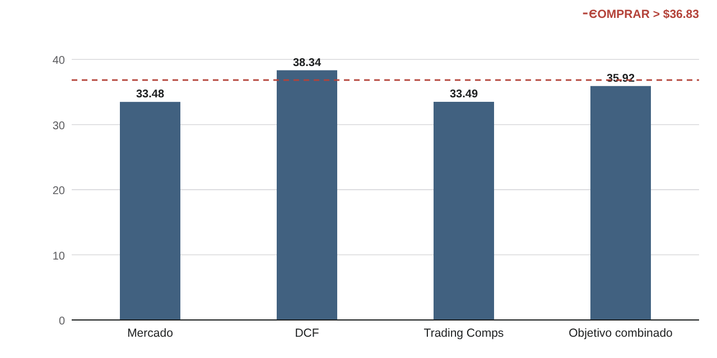
Valuación combinada y recomendación con fórmulas
Pesos en azul: editables. El precio objetivo y la recomendación se recalculan.
Método | Precio por acción | Peso | Contribución | Origen
DCF |  | 50% |  | Fórmula (hoja FCFF y valuación)
Trading Comps | $33.49 | 50% |  | Motor ValuFlow (Trading Comps, media)
Precedent Transactions |  | 0% |  | Fórmula (hoja Transacciones SDC)
Precio objetivo combinado

Precio de mercado
Potencial
Recomendación

Precio objetivo calculado por la app | $35.92
Recomendación de la app | MANTENER
Precio objetivo = valuación combinada; COMPRAR si el potencial supera +10%, VENDER si es menor que −10% (hoja Transacciones SDC §7).

04 Inflación y escenarios macro
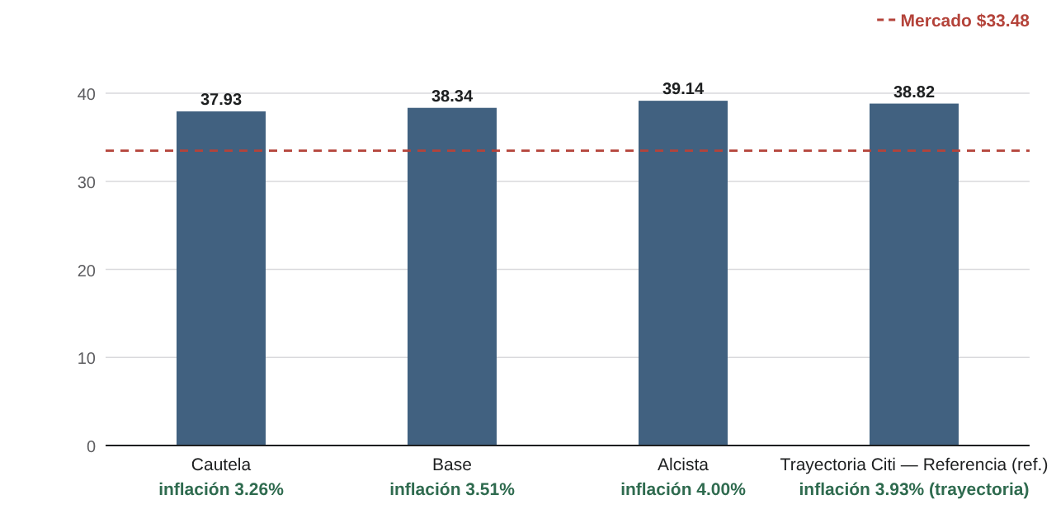
4. Inflación y escenarios macro
Tablas numeradas como en el reporte técnico PDF. Caso base del Excel (inflación Base).
Tabla 5. Escenarios oficiales y referencia
Escenario | 2026E | 2027E | 2028E | 2029E | 2030E | Precio DCF | Naturaleza | Fuente
Cautela | 3.26% | 3.26% | 3.26% | 3.26% | 3.26% | $37.93 | Escenario derivado de la tendencia larga | Valor documentado en el Dossier ("ventana 2023-2026, trimestral 3.26%") y en Avances (escenario Cautela). Construcción de clase más cercana: fila 36 (3.268%). Modelos de tendencia larga calculados aquí: fila 34.
Base · activo | 3.51% | 3.51% | 3.51% | 3.51% | 3.51% | $38.34 | Forecast / resultado de modelo | Fila 33 redondeada a 2 decimales en %. Reproduce el 3.51% del Dossier ("4.0327e^(−0.028x) → 3.51%") y de Avances. Horizonte: siguiente trimestre; su extensión a 2026–30 es un supuesto.
Alcista | 4.00% | 4.00% | 4.00% | 4.00% | 4.00% | $39.14 | Supuesto de escenario (no es pronóstico estadístico) | Avances de valuación intrínseca: "Alcista: inflación 4.0%". No proviene de ningún modelo. Referencia de contexto: el promedio trimestral máximo del último año fue 4.33% (fila 38).
Trayectoria Citi — Referencia | 3.93% | 3.83% | 3.75% | 3.75% | 3.75% | $38.82 | Referencia histórica (no es escenario) | Encuesta Citi de Expectativas, 22-sep-2026: cierre 2026 3.93%, 2027 3.83%, promedio 2028–32 3.75% (comentario original de Proyección Final!C10). Pronóstico de consenso por año: REFERENCIA HISTÓRICA del modelo anterior, no escenario oficial.
Tres escenarios oficiales; la trayectoria Citi es una referencia histórica (no es escenario). Cada uno re-ejecuta el modelo completo. Los escenarios constantes extienden a 2026E–2030E un pronóstico de un periodo: es un supuesto documentado. Mayor inflación eleva el valor porque el WACC nominal no cambia (no hay relación documentada inflación → Rf/WACC/beta/g).
Fuente: Excel maestro · hoja Inflación §1 y §4 · Unidades: % anual · MXN por acción

Tabla 6. Transmisión de la inflación a las ventas (escenario activo)
Concepto | 2026E | 2027E | 2028E | 2029E | 2030E
Inflación aplicada | 3.51% | 3.51% | 3.51% | 3.51% | 3.51%
Crecimiento nominal del mercado | 0.21% | 2.91% | 4.01% | 4.51% | 4.51%
Crecimiento por variables externas | -3.89% | 0.61% | 3.46% | 4.41% | 4.66%
Crecimiento por mínimos cuadrados | -6.78% | 3.51% | 3.51% | 3.51% | 3.51%
Peso de variables externas | 70% | 70% | 75% | 80% | 85%
Crecimiento final de ventas | -4.76% | 1.48% | 3.47% | 4.23% | 4.49%
Ventas | 169,070.4 | 171,572.6 | 177,530.5 | 185,040.0 | 193,343.7
Margen EBIT (sin término de inflación) | 4.39% | 4.37% | 4.39% | 4.41% | 4.43%
Capex | 3,864.6 | 3,428.9 | 3,535.2 | 3,671.5 | 3,822.4
FCF | 5,567.8 | 5,889.1 | 6,423.8 | 6,381.5 | 6,704.4
Inflación → crecimiento nominal del mercado → variables externas → ponderación con mínimos cuadrados → ventas → FCF. Inflación aplicada (Inflación!B13:F13) Proyección Final!C10:G10 · → Crecimiento nominal del mercado Proyección Final!C14 · → Crecimiento por variables externas Proyección Final!C23 · → Ventas por mínimos cuadrados 2027E–2030E Proyección Final!D26:G26 · → Crecimiento final de ventas Proyección Final!C28 · → Ventas, costos, EBIT, impuestos, capital de trabajo Proyección Final!C67:G117 · → Valor (WACC no cambia con la inflación) Proyección Final!B265
Fuente: Motor ValuFlow · réplica de Proyección Final filas 10–28 · Unidades: % · mdp

Tabla 7. Modelos exponenciales de clase y = a·e^(b·x)
Modelo | n | a | b | R² | x siguiente | Proyección (app) | Excel
Inmediata (último año, quincenal) | 25 | 3.9951 | -0.005044 | 0.104 | 26 | 3.504% | 3.504%
Trimestral (4 promedios) → forecast Base | 4 | 4.0302 | -0.027713 | 0.092 | 5 | 3.509% | 3.509%
Ventana larga 2023–2026 | 89 | 5.8812 | -0.006334 | 0.623 | 90 | 3.326% | 3.326%
Libro de clase (coeficientes redondeados) |  | 5.8812 | -0.006 |  |  | 3.427% | 3.427%
Construcción de clase S113 (≈ Cautela) |  |  |  |  |  | 3.268% | 3.268%
Escenario Base = trimestral redondeado |  |  |  |  |  | 3.51% | 3.51%
Calculados por la app con la serie de Banxico y comparados contra el Excel. b = SLOPE(ln y, x); a = EXP(INTERCEPT(ln y, x)); R² = RSQ. R² bajo en los modelos de corto plazo: la tendencia explica poco de la variación.
Fuente: Banxico SP74833 · Excel maestro hoja Inflación §3 · Unidades: n · coeficientes · %

07 Proyecciones operativas y FC
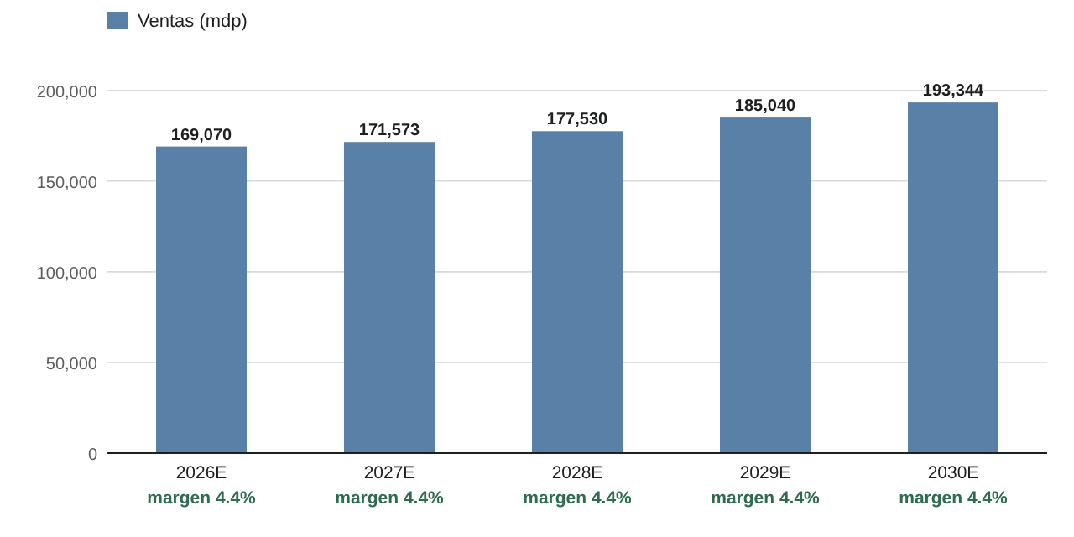
7. Proyecciones operativas y FCFF
Tablas numeradas como en el reporte técnico PDF. Caso base del Excel (inflación Base).
Tabla 16. Proyección de estados financieros
Concepto | 2025A | 2026E | 2027E | 2028E | 2029E | 2030E
Estado de resultados
Ventas | — | 169,070.4 | 171,572.6 | 177,530.5 | 185,040.0 | 193,343.7
Costo de ventas | — | (127,817.2) | (129,880.5) | (134,568.1) | (140,260.3) | (146,554.5)
Utilidad bruta | — | 41,253.2 | 41,692.1 | 42,962.4 | 44,779.7 | 46,789.2
Gastos de operación (sin D&A) | — | (29,698.5) | (30,002.5) | (30,833.7) | (32,097.8) | (33,490.5)
EBITDA | — | 11,554.6 | 11,689.6 | 12,128.7 | 12,681.8 | 13,298.7
Depreciación y amortización | — | (4,130.1) | (4,191.3) | (4,337.7) | (4,522.2) | (4,726.1)
Utilidad de operación (EBIT) | — | 7,424.5 | 7,498.3 | 7,790.9 | 8,159.6 | 8,572.5
Gastos financieros | — | (2,361.8) | (2,302.8) | (2,156.5) | (2,010.3) | (1,864.0)
Utilidad antes de impuestos | — | 5,062.7 | 5,195.6 | 5,634.4 | 6,149.4 | 6,708.5
Impuestos a la utilidad | — | (1,519.8) | (1,577.9) | (1,712.4) | (1,870.2) | (2,041.7)
Utilidad neta | — | 3,542.9 | 3,617.7 | 3,922.0 | 4,279.2 | 4,666.8
Dividendos pagados | — | (1,063.4) | (1,085.8) | (1,177.2) | (1,284.4) | (1,400.7)
Balance general
Efectivo y equivalentes | — | 12,146.7 | 13,846.5 | 16,092.0 | 18,290.3 | 20,797.3
Inventarios | — | 30,816.2 | 31,313.6 | 32,075.1 | 33,431.9 | 34,932.2
Otros activos circulantes | — | 6,620.3 | 6,718.3 | 6,951.6 | 7,245.7 | 7,570.8
Activo no circulante | — | 107,243.5 | 106,481.1 | 105,678.5 | 104,827.8 | 103,924.0
Activo total | — | 156,826.7 | 158,359.5 | 160,797.3 | 163,795.7 | 167,224.4
Pasivo circulante operativo | — | 33,852.2 | 34,353.2 | 35,546.1 | 37,049.7 | 38,712.3
Deuda bursátil y bancaria | — | 11,500.0 | 10,000.0 | 8,500.0 | 7,000.0 | 5,500.0
Pasivo por arrendamiento | — | 12,118.0 | 12,118.0 | 12,118.0 | 12,118.0 | 12,118.0
Otros pasivos a largo plazo | — | 12,145.0 | 12,145.0 | 12,145.0 | 12,145.0 | 12,145.0
Pasivo total | — | 69,615.2 | 68,616.2 | 68,309.1 | 68,312.7 | 68,475.3
Capital contable | — | 87,211.5 | 89,743.3 | 92,488.2 | 95,483.0 | 98,749.1
Comprobación (A − P − C) | — | 0.0 | 0.0 | 0.0 | 0.0 | 0.0
Recalculada en vivo desde los drivers del Excel · inflación: Base.
Fuente: Motor ValuFlow · réplica de Proyección Final · Unidades: mdp

Tabla 17. Ponderación de métodos y supuestos finales
Concepto | 2026E | 2027E | 2028E | 2029E | 2030E
Peso de variables externas | 70.00% | 70.00% | 75.00% | 80.00% | 85.00%
Peso de mínimos cuadrados | 30.00% | 30.00% | 25.00% | 20.00% | 15.00%
Crecimiento de ventas
Variables externas | -3.89% | 0.61% | 3.46% | 4.41% | 4.66%
Mínimos cuadrados | -6.78% | 3.51% | 3.51% | 3.51% | 3.51%
Final (ponderado) | -4.76% | 1.48% | 3.47% | 4.23% | 4.49%
Margen EBIT
Variables externas | 4.37% | 4.34% | 4.37% | 4.40% | 4.43%
Mínimos cuadrados | 4.43% | 4.43% | 4.43% | 4.43% | 4.43%
Final (ponderado) | 4.39% | 4.37% | 4.39% | 4.41% | 4.43%
Otros supuestos finales
Capex (% ventas) | 2.29% | 2.00% | 1.99% | 1.98% | 1.98%
D&A (% ventas) | 2.44% | 2.44% | 2.44% | 2.44% | 2.44%
Tasa de impuestos | 30.02% | 30.37% | 30.39% | 30.41% | 30.44%
Cómo se combinan variables externas y mínimos cuadrados en cada año.
Fuente: Excel · Proyección final · Unidades: %

Tabla 18. Mínimos cuadrados por partida del FCFF
Partida | 2T25 | 3T25 | 4T25 | 1T26 | 2T26 | a | b | R² | 3T26 | 4T26 | 1T27 | 2T27
Ventas | 45,810.0 | 42,683.0 | 47,592.0 | 40,444.0 | 43,559.0 | 44,017.6 | (674.1) | 0.148 | 41,995.3 | 41,321.2 | 40,647.1 | 39,973.0
Costos y gastos operativos | 43,901.0 | 41,215.0 | 45,106.0 | 38,622.0 | 41,704.0 | 42,109.6 | (698.7) | 0.193 | 40,013.5 | 39,314.8 | 38,616.1 | 37,917.4
Tasa de impuesto | 38.32% | 23.43% | 25.81% | 37.10% | 20.55% | 29.04% | -2.19 pp | 0.180 | 22.49% | 20.30% | 18.11% | 15.93%
Depreciación y amortización | 1,105.9 | 1,049.3 | 1,051.0 | 1,048.9 | 1,030.6 | 1,057.2 | (15.1) | 0.702 | 1,011.9 | 996.8 | 981.7 | 966.6
Capex | 663.2 | 775.2 | 816.0 | 501.0 | 909.9 | 733.1 | 21.9 | 0.049 | 798.8 | 820.7 | 842.7 | 864.6
Capital de trabajo neto | 11,066.0 | 11,577.0 | 9,310.0 | 9,712.0 | 7,301.9 | 9,793.4 | (939.3) | 0.784 | 6,975.4 | 6,036.1 | 5,096.8 | 4,157.5
Y = a + b·X con X centrado (X = n − (N+1)/2), sobre 5 trimestres. FCFF LTM proyectado (3T26–2T27) 10,301.0 mdp; ajustado por variables externas 9,510.6 mdp; LTM actual 10,516.5 mdp.
Fuente: Excel · FCFF mínimos cuadrados · Unidades: mdp · %

Tabla 19. Variables externas
Variable | Categoría | Dato observado | Partida | Efecto | Δ Ventas | Δ Costos | Δ Capex
Crecimiento del PIB | Macroeconomía México | Banxico (abr–jun 2026): PIB 2026 1.5%; 2027 2.0% | Ventas | + | 0.50% | — | —
Inflación | Macroeconomía México | General 3.42% y subyacente 3.79% (1a qna. sep-2026) | Ventas y costos | Neutral | — | — | —
Tasa Banxico / Fed | Política monetaria | Banxico 6.50% (24-sep-2026); Fed +25 pb en septiembre | WACC / gastos financieros | − | — | — | —
Tipo de cambio | Macroeconomía México | 18.08 MXN/USD al 30-sep-2026 | Costos y capex | − | — | 0.10% | 1.00%
Remesas | Macroeconomía México | 2025: USD 61,791 mm (−4.6%); 1T26 +1.4% | Ventas | − | -0.30% | — | —
Salario mínimo 2026 +13% | Política laboral | De 278.80 a 315.04 $/día | Costos y ventas | Mixto | 0.20% | 0.15% | —
Jornada de 40 horas | Política laboral | Reducción gradual de 48 a 40 h a partir de 2027 | Costos | − | — | 0.05% | —
IEPS a bebidas y tabaco | Política fiscal | Bebidas de 1.64 a 3.08 $/litro; tabaco 160% → 200% | Ventas | − | -0.20% | — | —
Aranceles a países sin tratado | Política comercial | Hasta 50% a importaciones de Asia desde 1-ene-2026 | Costos y capex | − | — | 0.05% | 0.50%
Revisión del T-MEC | T-MEC | Revisiones anuales activadas; inversión débil | Ventas | − | -0.30% | — | —
Aranceles sectoriales de EU | T-MEC / EU | Acero, aluminio y automotriz | Ventas | − | -0.20% | — | —
Medio Oriente / petróleo | Geopolítica | Petróleo arriba de USD 100 (sep-2026) | Costos | − | — | 0.05% | —
Ventas ANTAD | Sector retail | Ago-2026: autoservicio −0.7% tiendas iguales | Ventas | − | -0.50% | — | —
Hard discount | Megatendencia | Tiendas 3B de 4% (2019) a 14% (2025) del mercado de descuento | Ventas y costos | − | -0.50% | 0.10% | —
Omnicanalidad | Megatendencia | Inversión en surtido en línea y última milla | Ventas y capex | Mixto | 0.20% | — | 1.00%
Rentas comerciales | Inmobiliario | +11.09% en 1S26; USD 28.93/m² | Costos y otros ingresos | Mixto | 0.10% | 0.02% | —
Ocupación de FIBRAs | Inmobiliario | Ocupación arriba de 91% al 2T26 | Ventas (otros ingresos) | + | 0.10% | — | —
Ajuste neto aplicado |  |  |  |  | -0.90% | 0.52% | 2.50%
Canal de transmisión de cada variable al FCFF y ajuste aplicado.
Fuente: Excel · Variables externas · Unidades: %

Tabla 20. Flujo libre de efectivo
Concepto | 2025A | 2026E | 2027E | 2028E | 2029E | 2030E
Ventas | 177,515.0 | 169,070.4 | 171,572.6 | 177,530.5 | 185,040.0 | 193,343.7
Crecimiento |  | -4.76% | 1.48% | 3.47% | 4.23% | 4.49%
Utilidad de operación (EBIT) | 7,551.0 | 7,424.5 | 7,498.3 | 7,790.9 | 8,159.6 | 8,572.5
Margen EBIT | 4.25% | 4.39% | 4.37% | 4.39% | 4.41% | 4.43%
(−) Impuestos sobre EBIT |  | (2,228.8) | (2,277.3) | (2,367.8) | (2,481.6) | (2,609.1)
Tasa de impuestos |  | 30.02% | 30.37% | 30.39% | 30.41% | 30.44%
NOPAT |  | 5,195.6 | 5,221.1 | 5,423.1 | 5,678.0 | 5,963.5
(+) Depreciación y amortización | 4,342.0 | 4,130.1 | 4,191.3 | 4,337.7 | 4,522.2 | 4,726.1
(−) Capex | (2,867.0) | (3,864.6) | (3,428.9) | (3,535.2) | (3,671.5) | (3,822.4)
(−) Inversión en capital de trabajo |  | 106.6 | (94.4) | 198.1 | (147.2) | (162.8)
FCF | 6,761.4 | 5,567.8 | 5,889.1 | 6,423.8 | 6,381.5 | 6,704.4
Factor de descuento |  | 0.9127 | 0.8331 | 0.7603 | 0.6940 | 0.6334
Valor presente del FCF |  | 5,081.9 | 4,905.9 | 4,884.3 | 4,428.6 | 4,246.7
Calculado en vivo por el motor con los supuestos activos. WACC 9.56% · g 3.50%. Los drivers (crecimiento, margen, tasa, D&A, capex y capital de trabajo) se derivan de las filas de la proyección fuente.
Fuente: Motor ValuFlow · drivers del Excel · Unidades: mdp

08 Valor terminal
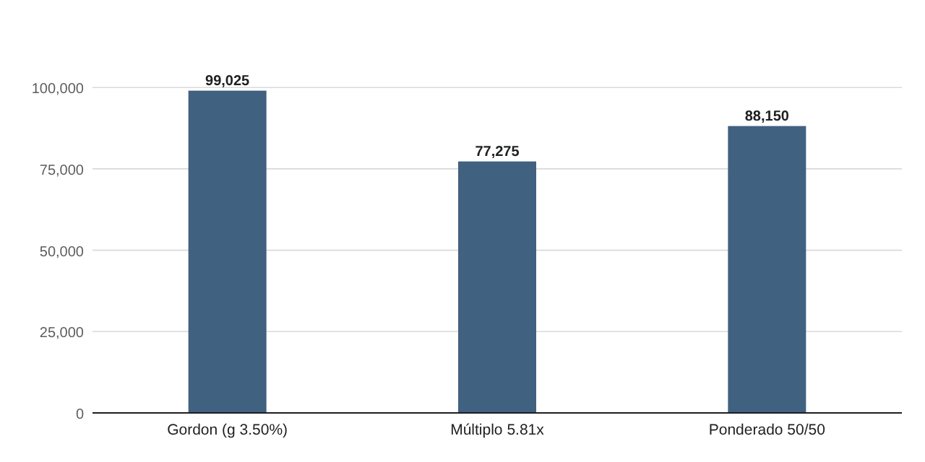
8. Valor terminal
Tablas numeradas como en el reporte técnico PDF. Caso base del Excel (inflación Base).
Tabla 21. Valor terminal y su peso
Concepto | mdp
FCF normalizado 2030E | 5,800.7
Valor terminal Gordon | 99,025.3
VP Gordon | 62,723.6
Valor terminal múltiplo | 77,275.4
VP múltiplo | 48,947.0
VP valor terminal ponderado | 55,835.3
Peso del valor terminal en el EV | 70.3%
Fuente: Motor ValuFlow · Excel PRO auditado hoja Proyección Final

12 Contraste con S&P Capital IQ
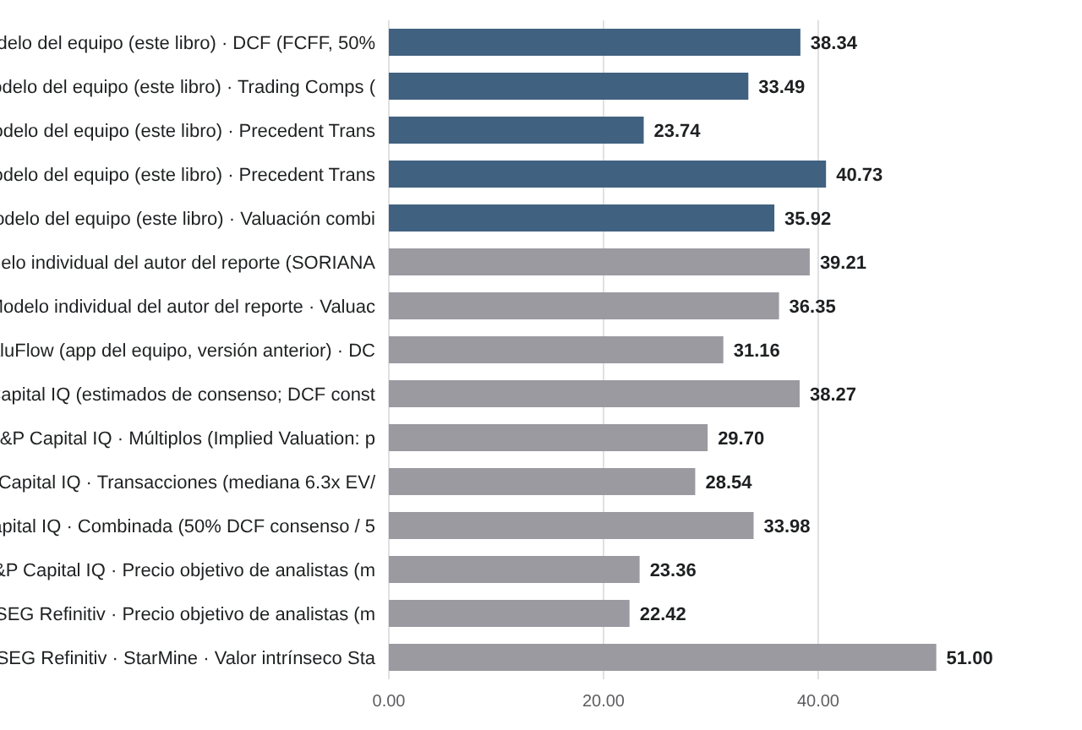
12. Contraste con S&P Capital IQ y LSEG Refinitiv
Tablas numeradas como en el reporte técnico PDF. Caso base del Excel (inflación Base).
Tabla 34. Contraste con S&P Capital IQ, LSEG Refinitiv y otros modelos
Fuente | Método | Fecha | Precio por acción | Rango | Precio de referencia | Diferencia | ¿Entra al precio oficial? | Supuestos principales | Calidad y limitaciones | Pág.
Modelo del equipo (este libro) | DCF (FCFF, 50% Gordon / 50% múltiplo, a la fecha de valuación) | 01-oct-2026 | $38.34 | $37.93 – $39.14 | $33.48 (25-sep-2026) | +14.5% | Sí (50%) | βU 0.1705 (regresión semanal desapalancada; βL observada 0.2178), WACC iterado, g 3.5%, múltiplo de salida 5.81x | Rango = escenarios de inflación Cautela–Alcista. | —
Modelo del equipo (este libro) | Trading Comps (7 pares CIQ, promedio de 3 múltiplos a la media) | 30-jun-2026 | $33.49 | $27.03 – $40.07 | $33.48 (25-sep-2026) | +0.0% | Sí (50%) | EV/EBITDA, EV/EBIT y P/U LTM; puente al 2T26 | Múltiplos CIQ al 30-jun-2026; precio de mercado de otra fecha. | —
Modelo del equipo (este libro) | Precedent Transactions LSEG/SDC (mediana EV/EBITDA) | 19-oct-2026 | $23.74 | $20.41 – $49.19 | $33.48 (25-sep-2026) | -29.1% | No (0%, referencia) | Muestra global auditada; rango P25–P75 | Sin operaciones mexicanas; control mixto; dispersión amplia. | —
Modelo del equipo (este libro) | Precedent Transactions CIQ (3 operaciones, media) | — | $40.73 | $24.76 – $65.44 | $33.48 (25-sep-2026) | +21.6% | No (histórico) | Media de EV/EBITDA 7.63x | Histórico: 1 de 3 en la ventana; no defendible. | —
Modelo del equipo (este libro) | Valuación combinada (DCF 50% / Comps 50%) | 01-oct-2026 | $35.92 | — | $33.48 (25-sep-2026) | +7.3% | Sí (precio objetivo) | Transacciones 0% | — | —
Modelo individual del autor del reporte (SORIANA_FINAL) | DCF | 07-oct-2026 | $39.21 | $32.12 – $47.74 | $33.10 (07-oct-2026) | +18.5% | No (otro modelo) | βU 0.1705 (regresión, no significativa al 95%), WACC 9.63%, Ke 10.39%, g 3.5% | Misma βU que el equipo desde el 19-oct-2026; la diferencia restante es proyección, fecha y precio de referencia. | 1, 5–7
Modelo individual del autor del reporte | Valuación combinada (50% DCF / 50% comps) | 07-oct-2026 | $36.35 | — | $33.10 (07-oct-2026) | +9.8% | No | Transacciones 0% | Modelo distinto del equipo. | 8
ValuFlow (app del equipo, versión anterior) | DCF | 01-oct-2026 | $31.16 | $25.91 – $37.56 | $33.48 (25-sep-2026) | -6.9% | No (histórico) | βU 0.80 (heredada), WACC 11.88%, Ke 13.95% | Salida histórica antes de esta actualización. | 9
S&P Capital IQ (estimados de consenso; DCF construido por el autor) | DCF con estimados CIQ | 19-oct-2026 | $38.27 | $34.80 – $43.00 | $33.10 (07-oct-2026) | +15.6% | No | WACC y g del modelo individual; horizonte de 4 años; sin capital de trabajo | No es un DCF nativo de Capital IQ. | 12–13
S&P Capital IQ | Múltiplos (Implied Valuation: promedio de medianas de 4 múltiplos, 10 pares) | 19-oct-2026 | $29.70 | $25.30 – $33.80 | $33.10 (07-oct-2026) | -10.3% | No | EV/EBITDA y P/U, LTM y NTM; USD→MXN a 18.48 | 3 de 10 pares de otra industria; selección de múltiplos del autor. | 15
S&P Capital IQ | Transacciones (mediana 6.3x EV/EBITDA) | 19-oct-2026 | $28.54 | $21.91 – $59.30 | $33.10 (07-oct-2026) | -13.8% | No | Media 7.6x → $36.58; mín–máx | Estadísticos calculados por el autor (CIQ los mostró vacíos). | 16
S&P Capital IQ | Combinada (50% DCF consenso / 50% múltiplos) | 19-oct-2026 | $33.98 | — | $33.10 (07-oct-2026) | +2.7% | No | ⅓ cada método: $32.17 | Construida por el autor. | 17
S&P Capital IQ | Precio objetivo de analistas (media; 7 analistas) | 19-oct-2026 | $23.36 | $18.50 – $30.00 | $33.10 (07-oct-2026) | -29.4% | No | Mediana 22.00; calificación media 4.14/5 (Underperform) | Estimación de analistas a 12 meses, no valor intrínseco. | 11
LSEG Refinitiv | Precio objetivo de analistas (media; 7 analistas) | 19-oct-2026 | $22.42 | — | $33.10 (07-oct-2026) | -32.3% | No | Mediana 21.50; 6 venta / 1 mantener; calificación 3.86/5 (Sell) | Sin máximo ni mínimo reportados. No es valor intrínseco. | 18
LSEG Refinitiv · StarMine | Valor intrínseco StarMine (aprox.) | 19-oct-2026 | $51.00 | $49.50 – $52.50 | $33.10 (07-oct-2026) | +54.1% | No | WACC y g no observables (paneles sin cargar) | LEÍDO DE UNA GRÁFICA (±1.5): aproximado, no verificado numéricamente. | 17, 24
Cada método con su fuente, fecha, supuestos y limitaciones. Solo DCF y Trading Comps del equipo forman el precio oficial; lo demás es referencia. StarMine relativo (solo puntajes): mercados emergentes 61, México 24, Consumer Staples 56, Food & Staples Retailing 33 (p. 17). No se convierten a precio. Lectura: con la beta de regresión el DCF del equipo y el modelo individual usan la misma βU; las diferencias restantes vienen de la proyección, de la fecha y el precio de referencia (25-sep vs. 7-oct-2026), de la definición de EBITDA de CIQ y del estadístico usado (media vs. mediana).
Fuente: Hoja Contraste externo del Excel · Soriana_Reporte_Valuacion_CapitalIQ_Refinitiv.pdf (19-oct-2026) · Unidades: MXN por acción

Tabla 35. Diferencias explicadas
Tema | Fuente A | Fuente B | Se usa | Explicación
Beta del WACC (cambio del 19-oct-2026) | Antes: βU Damodaran 0.69 (corregida por caja), hoy referencia: $31.62 · WACC 11.38% | Ahora: βU 0.1705 (regresión semanal: βL observada 0.2178 desapalancada): $38.34 · WACC 9.56% | Regresión semanal desapalancada | Decisión del equipo. La βL observada se desapalanca con la estructura de la propia regresión (D/E 0.3964, t 30%) y se reapalanca con la del modelo; no se usa directamente. La pendiente no es significativa al 95% (p ≈ 0.09).
Valor por acción (DCF), versiones anteriores | ValuFlow anterior (Excel integrado, βU 0.65) · baseline histórico (Citi + βU 0.80): $32.41 · $31.16 | Excel PRO auditado con βU Damodaran 0.69 (oficial hasta el 19-oct-2026): $31.62 | Histórico (trazabilidad) | El PRO corrige la beta por caja (0.65 → 0.69), deja la tendencia de mínimos cuadrados crecer con la inflación y normaliza el FCF del valor terminal (capex = D&A).
DCF del reporte comparativo ($39.21) | Modelo individual (SORIANA_FINAL, 7-oct-2026): βU 0.1705 (regresión) · WACC 9.63% · $39.21 | Modelo del equipo (Excel PRO auditado): βU 0.1705 (regresión) · WACC 9.56% · $38.34 | Modelo del equipo | Misma beta desapalancada; la diferencia restante viene de la proyección, la fecha y el precio de referencia (33.48 del 25-sep vs. 33.10 del 7-oct-2026).
Precedent Transactions | Muestra S&P Capital IQ (3 operaciones, media): $40.73 | Muestra LSEG/SDC auditada (mediana EV/EBITDA): $23.74 | LSEG/SDC como referencia (peso 0%) | La muestra CIQ no es defendible (1 de 3 en la ventana). La SDC es global, de control mixto y dispersa: se muestra como contraste, no entra al precio combinado.
Precio de mercado de referencia | Modelo del equipo: $33.48 · cierre 25-sep-2026 (fecha de valuación 01-oct-2026) | Reporte comparativo (CIQ / Refinitiv): $33.10 · cierre 7-oct-2026 | Modelo: $33.48 | Cada fuente se compara contra su propio precio y fecha; ningún cierre se presenta como precio del día.
WACC | A valor de mercado (Kd histórico FY2025 13.0%): 10.06% | Iterado al valor DCF (Kd prospectivo 10%): 9.56% | Iterado (6 iteraciones) | El de mercado es solo el punto de partida de la iteración.
Deuda total | Cierre 2025: 23,618 mdp | 2T26: 23,720.6 mdp | Cierre 2025 para el EV; 2T26 para el puente a la fecha de valuación | El modelo usa ambos saldos en etapas distintas.
Capitalización de mercado | Reportada (precio $30.10): 54,180 mdp | Precio de referencia × acciones: 60,264 mdp | Precio de referencia × 1,800 mm de acciones para el WACC de mercado | El Excel recalcula E con el precio de referencia.
Fuente: Excel PRO auditado · hoja Contraste externo y Auditoría

14 Escenarios y sensibilidad
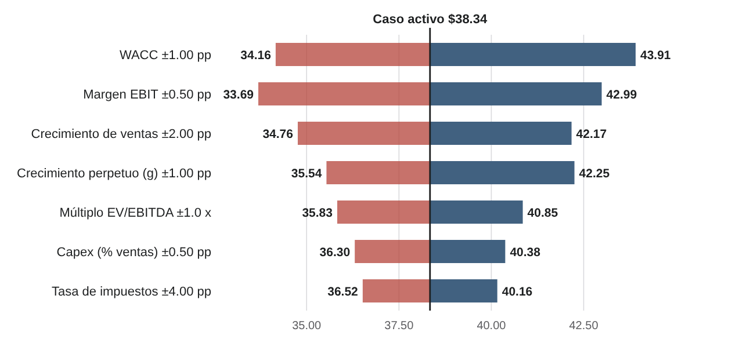
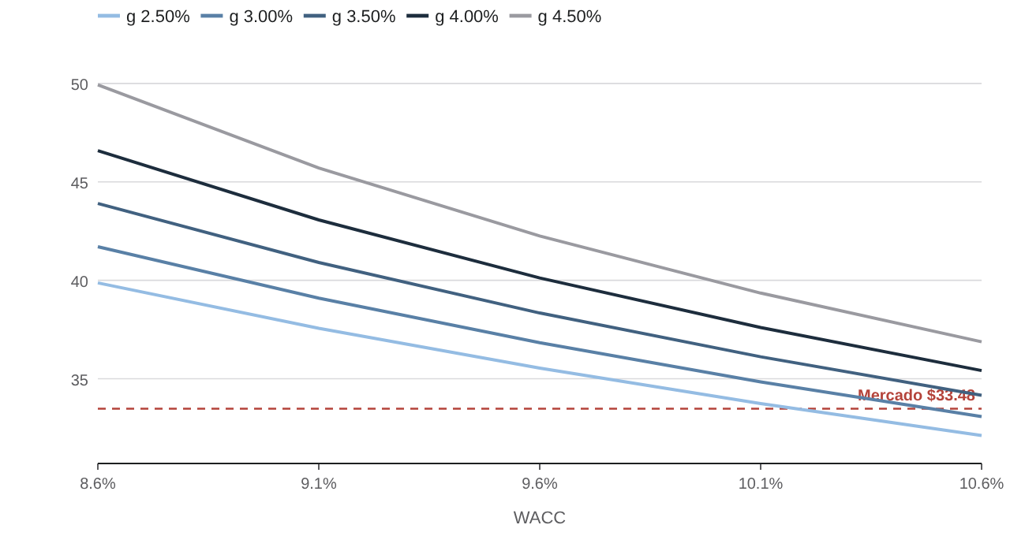
14. Escenarios y sensibilidad
Tablas numeradas como en el reporte técnico PDF. Caso base del Excel (inflación Base).
Tabla 38. Escenarios de inflación (modelo completo re-ejecutado)
Escenario | Inflación | WACC | Ventas 2030E | FCFF 2030E | Valor por acción | vs. mercado
Cautela | 3.26% | 9.56% | 191,129 | 6,636 | $37.93 | +13.3%
Base (activo) | 3.51% | 9.56% | 193,344 | 6,704 | $38.34 | +14.5%
Alcista | 4.00% | 9.57% | 197,744 | 6,840 | $39.14 | +16.9%
Trayectoria Citi — Referencia | trayectoria | 9.57% | 195,901 | 6,785 | $38.82 | +16.0%
Fuente: Excel PRO auditado · hojas Inflación y Escenarios

Tabla 39. Tornado: una variable a la vez
Variable | Paso | Valor bajo | Valor alto | Rango
WACC | ±1 pp | $43.91 | $34.16 | $9.74
Margen EBIT | ±0.5 pp | $33.69 | $42.99 | $9.30
Crecimiento de ventas | ±2 pp | $34.76 | $42.17 | $7.41
Crecimiento perpetuo (g) | ±1 pp | $35.54 | $42.25 | $6.71
Múltiplo EV/EBITDA | ±1 x | $35.83 | $40.85 | $5.02
Capex (% ventas) | ±0.5 pp | $40.38 | $36.30 | $4.07
Tasa de impuestos | ±4 pp | $40.16 | $36.52 | $3.64
Fuente: Motor ValuFlow (WACC y Ke fijos en el caso activo)

Tabla 40. WACC vs. g
WACC | 2.50% | 3.00% | 3.50% | 4.00% | 4.50%
WACC 8.56% | $39.87 | $41.71 | $43.91 | $46.59 | $49.93
WACC 9.06% | $37.56 | $39.10 | $40.90 | $43.07 | $45.71
WACC 9.56% | $35.54 | $36.83 | $38.34 | $40.12 | $42.25
WACC 10.06% | $33.74 | $34.84 | $36.12 | $37.60 | $39.35
WACC 10.56% | $32.12 | $33.07 | $34.16 | $35.42 | $36.88
WACC (filas) vs. g (columnas) · precio por acción Pasos: WACC y g ±0.5 pp (como la tabla del Excel), Δ ventas ±1 pp, Δ margen ±0.25 pp, múltiplo ±0.5x, Δ capex ±0.25 pp, Δ tasa ±2 pp. Ke fijo en el del caso base.
Fuente: Motor ValuFlow · supuestos activos · Unidades: MXN por acción

Tabla 41. Δ Ventas vs. Δ Margen EBIT
Δ Ventas | -0.50 | -0.25 | +0.00 | +0.25 | +0.50
Δ ventas -2.00 | $30.50 | $32.63 | $34.76 | $36.89 | $39.02
Δ ventas -1.00 | $32.07 | $34.29 | $36.52 | $38.75 | $40.97
Δ ventas +0.00 | $33.69 | $36.02 | $38.34 | $40.66 | $42.99
Δ ventas +1.00 | $35.37 | $37.80 | $40.22 | $42.65 | $45.07
Δ ventas +2.00 | $37.11 | $39.64 | $42.17 | $44.70 | $47.23
Δ ventas (filas) vs. Δ margen (columnas) · precio por acción Pasos: WACC y g ±0.5 pp (como la tabla del Excel), Δ ventas ±1 pp, Δ margen ±0.25 pp, múltiplo ±0.5x, Δ capex ±0.25 pp, Δ tasa ±2 pp. Ke fijo en el del caso base.
Fuente: Motor ValuFlow · supuestos activos · Unidades: MXN por acción

Tabla 42. WACC vs. múltiplo EV/EBITDA
WACC | 4.81x | 5.31x | 5.81x | 6.31x | 6.81x
WACC 8.56% | $41.29 | $42.60 | $43.91 | $45.21 | $46.52
WACC 9.06% | $38.34 | $39.62 | $40.90 | $42.19 | $43.47
WACC 9.56% | $35.83 | $37.08 | $38.34 | $39.60 | $40.85
WACC 10.06% | $33.66 | $34.89 | $36.12 | $37.35 | $38.58
WACC 10.56% | $31.75 | $32.96 | $34.16 | $35.37 | $36.57
WACC (filas) vs. Múltiplo (columnas) · precio por acción Pasos: WACC y g ±0.5 pp (como la tabla del Excel), Δ ventas ±1 pp, Δ margen ±0.25 pp, múltiplo ±0.5x, Δ capex ±0.25 pp, Δ tasa ±2 pp. Ke fijo en el del caso base.
Fuente: Motor ValuFlow · supuestos activos · Unidades: MXN por acción

Tabla 43. Δ Capex vs. Δ Tasa de impuestos
Δ Capex | -4.00 | -2.00 | +0.00 | +2.00 | +4.00
Δ capex -0.50 | $42.20 | $41.29 | $40.38 | $39.47 | $38.55
Δ capex -0.25 | $41.18 | $40.27 | $39.36 | $38.45 | $37.54
Δ capex +0.00 | $40.16 | $39.25 | $38.34 | $37.43 | $36.52
Δ capex +0.25 | $39.14 | $38.23 | $37.32 | $36.41 | $35.50
Δ capex +0.50 | $38.13 | $37.21 | $36.30 | $35.39 | $34.48
Δ capex (filas) vs. Δ tasa (columnas) · precio por acción Pasos: WACC y g ±0.5 pp (como la tabla del Excel), Δ ventas ±1 pp, Δ margen ±0.25 pp, múltiplo ±0.5x, Δ capex ±0.25 pp, Δ tasa ±2 pp. Ke fijo en el del caso base.
Fuente: Motor ValuFlow · supuestos activos · Unidades: MXN por acción

